Nghiệp vụ
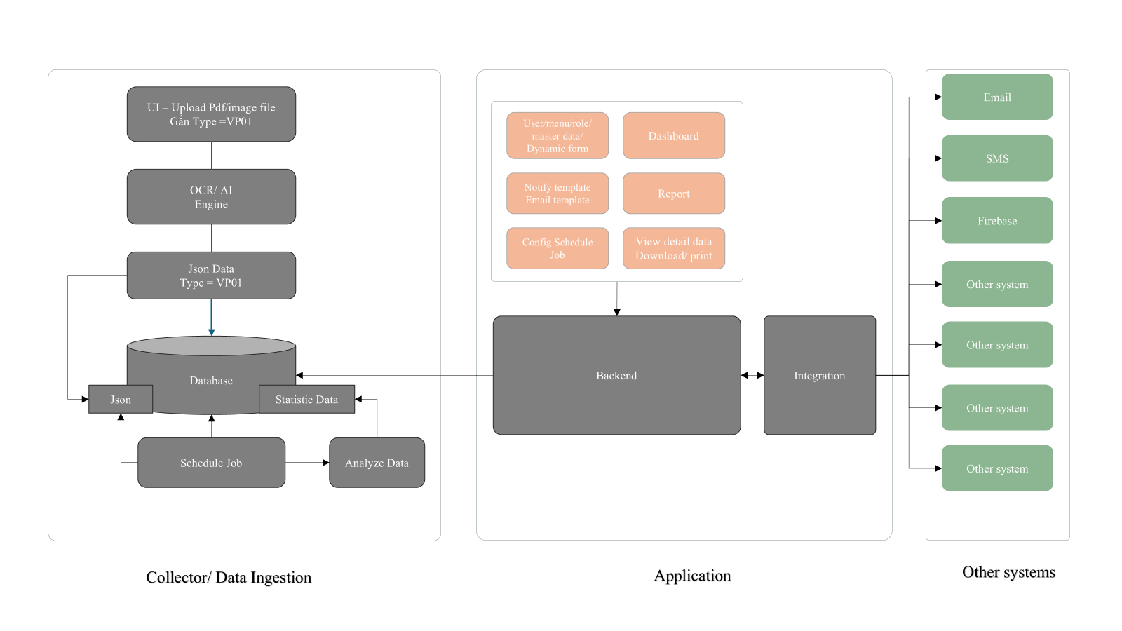
STT | Nội dung | Task / Màn hình | Chi tiết
1 | Codebase
 |  | Dựng BE
 |  | Dựng FE
 |  | Dựng DB
 |  | Dựng AI | Lựa chọn AI - mô hình triển khai
 |  |  | Infa
 |  |  | Licence
2 | Dashboard | Giao diện các chỉ số chính | Ds chỉ số cần khai thác
 |  |  | 04 biểu đồ thể hiện biến đổi / tỷ lệ chỉ tiêu quan trọng của hệ thống
 |  |  | Click cho phép tra cứu chi tiết
3 | Quản trị hệ thống
 |  | Role
 |  | Menu
 |  | Menu-Role
 |  | Group Role
 |  | User | Assign User - Group Role - List menu
4 | Master data
 |  | Master | -> cụm này cho thành master data động à a?
 |  | Group Master
 |  | Đơn vị
 |  | Phòng ban
 |  | Nhân viên
 |  | Loại tài liệu...
5 | Quản lý Pdf file
 | 1 | Upload | Paste file directly into a share forlder on server
 | 2 | Job scan and move into Business folder | Private folder cannot access from user
 |  |  | Phân loại/ đánh dấu trạng thái xử lý/ chưa xử lý Xử lý: Đọc dữ liệu vào db
 | 3 | Job scan data - Ask AI | Separate into nhiều request AI - max text - by file = 2000 ký tự Cập nhật dữ liệu vào bảng nghiệp vụ - Children json Nếu ít file -> cập nhật dữ liệu thẳng vào json nghiệp vụ
 | 4 | Job tổng hợp toàn bộ dữ liệu vào Json nghiệp vụ -> có thể hỏi AI | Tổng hợp dữ liệu vào bảng nghiệp vụ
6 | Quản lý thông tin
 | 1 | Phân công việc cho người review | List all - phân công; hỗ trợ chọn theo một số tiêu chí/ chưa xử lý/ loại tài liệu -> tích chọn nhiều/ Phân theo tick all - paging cho chọn option đến 50 để hỗ trợ phân theo người phụ trách review đến 50 files/ lần submit
 | 2 | Hỗ trợ màn hình preview PDF file - compare với bảng dữ liệu được hiển thị thông tin chi tiết từ bảng nghiệp vụ | Cho phép sửa thông tin Đánh dấu file sửa Ghi nhận người sửa/ phân quyền sửa Hỗ trợ việc phân quyền lại by Teamlead

